车型信息表
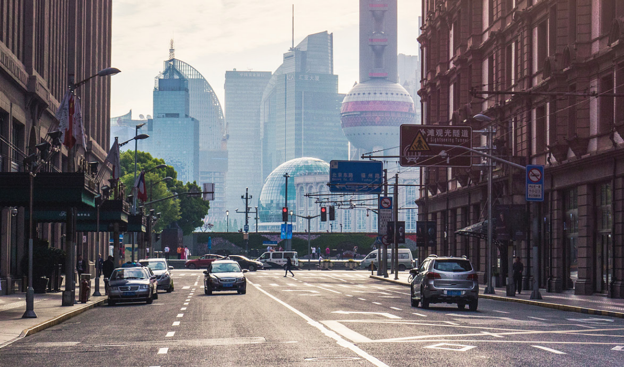
 |  |  |  |  |  |  |  |  | 编者按：上海市的所有轨道交通除早期的张江有轨电车，磁浮线和国铁运营的金山线外，其余均采用了一套相似的车体号编排方法。2004年以前，车体号采用2位年份+2位编号表示该年生产的第几辆车+1位车厢种类。但随着列车数量的增加，每年两位数编号已明显不够用，则从AC04型列车（蚕宝宝）起开始使用2位线路号+3位编号表示该线的第几辆车+1位车厢种类，并沿用至今。其中，一般1为带驾驶室的车厢，2为带受电弓的车厢，3为二者皆无的车厢。但也有例外，如16A02型“2”无受电弓，而“3”带受电弓。为此，特编制本表进行归纳性整理。本表为车型信息表，各线路具体编排请见后续表格。如果在编写过程中出现了一些疏漏，敬请谅解。

WXY × Alstomfish 主编 感谢广大网友的审核与纠错
——V2.3的2020年暑假版本现已更新，部分资料源于上海地铁官方，上海轨道交通俱乐部及地铁族上海区——

温馨提示：驾驶模式，车辆编成，列数，设计时速，供电方式，列车上线时间等内容请见后续分线路表格。
线路号 | 车型 [注⑥] | 昵称 | 老版 | 制造及交付年份 | 首列车上线 | 招标/改造[注⑤] | 组装[注⑤] | 电机生产厂家 | 牵引逆变器生产厂家 | 车门厂家 | 购买意图 | 现状
1号线 Line 1 | / | 老老六 | DC01 | 1992-1994 | 1993.05.28 | AEG西门子 | AEG及西门子 | 德国西门子公司（直流） | 德国西门子公司 |  | 1号线用车 | 已全部改造为01A01和01A02
 | 01A01 | 老老八 | DC01a | 2007/2010 | 2011.05.05 | 南车株机改造，新车厢扩编及重制92113 |  | 南车株洲电机有限公司 | 株洲南车时代电气股份有限公司 |  | 扩编，直改交及修复故障车厢 | 注：换车厢前的01002号车
 |  |  | DC01b | 2008-2009 | 2009.12.05? | 南车株机改造，老车厢扩编
 | 01A02 | 伪八二世 | DC01c |  | 2010.01.24 | 南车株机改造，新车厢扩编 |  |  |  | 动车为康尼，全称见下
 | / | 老六 | AC01 | 1998-2001 | 1999 | 安达西门子 | 安达及西门子 | 德国西门子公司 | 德国西门子公司 |  | 1号线南延伸用车 [注②] | 已全部改造为01A03和01A04
 | 01A03 | 老八 | AC01a | 2006-2008 | 2007.06.30? | 使用老车厢扩编 |  | 德国西门子公司 | 德国西门子公司 |  | 扩编，及修复故障车厢
 |  |  | AC01c | 2010-2011 | 2011.9 | 南车株机改造，新车厢扩编及重制故障 |  |  |  |  |  | 注：01017号车
 | 01A04 | 伪八 | AC01b | 2006-2008 | 2007.08.05 | 南车株机改造，新车厢扩编 |  |  |  | 动车为康尼，全称见下
 | 01A05 | 胖头鱼 | AC06 | 2006-2007 | 2007.01.30 | 南车浦镇阿尔斯通 | 南车浦镇，SATCO | 南洋阿尔斯通 | 阿尔斯通股份有限公司 | 上海法维莱交通车辆设备有限公司 | 1号线北北延伸，替代红蚕宝宝
 | 01A06 | 钢铁侠 | / | 2016-2018 | 2017.12.05 | 中车株机[注④,⑤] | 中车株机 | 中车株洲电机有限公司 | 株洲中车时代电气股份有限公司 | 南京康尼机电新技术有限公司 | 第一次增购
 | 01A07 | 钢铁侠二世 | / | 2017-2019 | 2019.04.09 |  |  | 天津纵西牵引电机有限公司 | 北京纵横机电技术开发公司 |  | 第二次增购（补短板）
 | 09A01 | 红蚕宝宝 | AC04 | 因北延伸段缺车增购，后因无法扩编而转给9号线，见9号线部分。
2号线 Line 2 | / | 六节西瓜 | AC02 | 2000-2001 | 1999.09.20 | 安达西门子 | 安达及西门子 | 德国西门子公司 | 德国西门子公司 |  | 2号线用车 | 已全部改造为02A01和01A04
 | 02A01 | 西瓜 | AC02a | 2007-2009 | 2008.10.16 | 使用老车厢扩编 |  | 德国西门子公司 | 德国西门子公司 |  | 扩编
 | 02A02 | 青鱼 | AC08 | 2007-2009 | 2008.04.30 | 南车浦镇阿尔斯通 | 南车浦镇，SATCO | 南洋阿尔斯通 | 阿尔斯通股份有限公司 | 上海法维莱交通车辆设备有限公司 | 西延伸，补齐西瓜扩编的缺位
 | 02A03 | 鲶鱼 | AC17a | 2009-2010 | 2010.03.16 |  |  |  |  |  | 2号线西西延伸用车
 | 02A04 | 四节鲶鱼 | AC17b | 2009-2010 | 2010.04.08 | 南车浦镇阿尔斯通 | 南车浦镇，SATCO | 南洋阿尔斯通 | 阿尔斯通股份有限公司 | 上海法维莱交通车辆设备有限公司 | 2号线东延伸用车
 |  | 扩编鲶鱼 | / | 2017-2020 | 2018.10.30 | 中车浦镇阿尔斯通 | 中车浦镇 | 西安阿尔斯通永济电气设备有限公司 | 阿尔斯通股份有限公司 | 上海法维莱交通车辆设备有限公司 | 东延伸4改8贯通项目
 | 02A05 | 绿灯侠 | / | 2017-2020 | 2019.09.06 | 中车株机 | 中车株机 | 天津纵西牵引电机有限公司 | 北京纵横机电技术开发公司 | 南京康尼机电新技术有限公司
 | / | 老老六 | DC01 | 因首通段缺车借调1号线，已归还，见1号线部分。
 | / | 老六 | AC01 | 因首通段缺车借调1号线，已归还，见1号线部分。
 | 04A01 | 绿奶嘴 | AC05 | 因西延伸段缺车借调2号线，已归还，见4号线部分。
3号线 Line 3 | 03A01 | 黄鱼 | AC03 | 2002-2004 | 2002.12.06 | 阿尔斯通 | 阿尔斯通，南车浦镇 | 南洋阿尔斯通 | 阿尔斯通股份有限公司 | 南京康尼机电新技术有限公司 | 3号线用车
 | 03A02 | 黑包公 | / | 2014-2017 | 2015.07.04 | 北车长客 | 北车长客，SATCO | 西安阿尔斯通永济电气设备有限公司 |  | 上海法维莱交通车辆设备有限公司 | 3，4号线分线项目
 | 04A02 | 叛徒包公 | / |  | 2017.03.11 | 因现阶段3，4号线分线项目搁置，暂借调4号线的部分列车，见4号线部分。
 | / | 老老六 | DC01 | 因一期缺车借调1号线，已归还，见1号线部分。
 | / | 老六 | AC01 | 因一期缺车借调1号线，已归还，见1号线部分。
 | / | 六节西瓜 | AC02 | 因一期缺车借调2号线，已归还，见2号线部分。
4号线 Line 4 | 04A01 | 奶嘴 | AC05 | 2004-2007 | 2005.12.31 | 西门子 | 西门子，南车株机 | 西门子 | 德国西门子公司 | 南京康尼机电新技术有限公司 | 4号线用车
 | 04A02 | 黑包公 | / | 2014-2017 | 2015.07.10 | 北车长客 | 北车长客，SATCO | 西安阿尔斯通永济电气设备有限公司 | 阿尔斯通股份有限公司 | 上海法维莱交通车辆设备有限公司 | 3，4号线分线项目
5号线 Line 5 | 05C01 | 番茄炒蛋 | AC11 | 2002-2004 | 2003.11.25 | 阿尔斯通 | 阿尔斯通，SATCO | 南洋阿尔斯通 |  | 南京康尼机电新技术有限公司 | 5号线用车
 | 05C02 | 紫罗兰 | / | 2017-2019 | 2018.10.20 | 中车长客 | SATCO | 西安阿尔斯通永济电气设备有限公司 |  |  | 5号线南延伸用车
6号线 Line 6 | 06C01 | KITTY | AC12 | 2007-2008 | 2007.12.29 | 阿尔斯通 |  | 南洋阿尔斯通 |  |  | 6号线用车
 | 06C02 | 花木兰 | AC14a | 2009-2010 | 2009.12.03 | 北车长客 | 北车长客，SATCO | 株式会社日立所 | 株式会社日立所 | 上海法维莱交通车辆设备有限公司 | 第一次增购
 | 06C03 | 花木兰二世 | AC14b | 2011-2013 | 2012.09.18？ |  | SATCO |  |  |  | 第二次增购
 | 06C04 | 花木兰三世 | / | 2018-2020 | 2019.12.28 | 中车长客 |  |  |  | 南京康尼机电新技术有限公司 | 第三次增购（补短板）
7号线 Line 7 | 07A01 | 芬达 | AC10 | 2008-2010 | 2019.12.05 | 北车长客庞巴迪 | 北车长客 | 新誉庞巴迪牵引系统有限公司 | 新誉庞巴迪牵引系统有限公司 | 南京康尼机电新技术有限公司 | 7号线及北延伸用车
 | 07A02 | 邦迪 | / | 2016-2019 | 2017.12.16 | 中车长客 | 中车长客 | 江苏常牵庞巴迪牵引系统有限公司 | 江苏常牵庞巴迪牵引系统有限公司 |  | 第一次增购
 | 07A03 | 邦迪二世 | / | 2019-2020 | 未上线 |  |  |  |  |  | 第二次增购（补短板）
8号线 Line 8 | 08C01 | 蓝精灵 | AC07 | 2006-2008 | 2007.12.29 | 阿尔斯通 | 阿尔斯通，SATCO | 南洋阿尔斯通 | 阿尔斯通股份有限公司 | 南京康尼机电新技术有限公司 | 8号线用车
 | 08C02 | 泥鳅 | AC15a | 2009-2010 | 2009.11.13 | 北车长客 | 北车长客，SATCO | 株式会社日立所 | 株式会社日立所 | 上海法维莱交通车辆设备有限公司 | 第一次增购及二期用车
 | 08C03 | 泥鳅二世 | AC15b | 2010-2012 | 2012.04.16? |  | SATCO |  |  |  | 第二次增购
 | 08C04 | 泥鳅三世 | / | 2018-2019 | 2019.07.29 | 中车长客 |  |  |  | 南京康尼机电新技术有限公司 | 第三次增购（补短板）
9号线 Line 9 | 09A01 | 蚕宝宝 | AC04 | 2004-2005 | 2007.12.29 | 庞巴迪 | 北车长客 | 庞巴迪股份有限公司 | 庞巴迪股份有限公司 | 上海法维莱交通车辆设备有限公司 | 1号线北延伸用车 [注③]
 | 09A02 | 坂田 | AC09 | 2007-2010 | 2008.11.28 | 北车长客庞巴迪 |  | 新誉庞巴迪牵引系统有限公司 | 新誉庞巴迪牵引系统有限公司 | 南京康尼机电新技术有限公司 | 9号线一期及二期用车
 | 09A03 | 创可贴 | / | 2016-2018 | 2017.06.18 | 中车长客 | 中车长客 | 江苏常牵庞巴迪牵引系统有限公司 | 江苏常牵庞巴迪牵引系统有限公司 |  | 9号线三期东延伸用车
 | 09A04 | 创可贴二世 | / | 2018-2020 | 2020.04.19 |  |  |  |  |  | 补短板增购
 | 09ASY | 电气男孩 | SH09 | 2007 | 2009.04.25 | 上海电气 | SATCO | 南车株洲电机有限公司 | 株洲南车时代电气股份有限公司 | 上海法维莱交通车辆设备有限公司 | 国产A型车试验 | 已下线作上海轨道交通实训车
10号线 Line10 | 10A01 | 热带鱼 | AC13 | 2009-2012 | 2010.04.10 | 南车浦镇阿尔斯通 | 南车浦镇，SATCO | 南洋阿尔斯通 | 阿尔斯通股份有限公司 | 上海法维莱交通车辆设备有限公司 | 10号线一期用车
 | 10A02 | 热带鱼二世 | / | 2017-2020 | 2019.08.09 | 中车浦镇 | 中车浦镇，SATCO | 西安阿尔斯通永济电气设备有限公司 |  |  | 10号线一期增购及二期
11号线 Line11 | 11A01 | 奶咖 | AC16 | 2008-2013 | 2009.12.31 | 南车株机 | 南车株机 | 德国西门子公司 | 德国西门子公司 | 南京康尼机电新技术有限公司 | 11号线北段一期，二期用车
 | 11A02 | 伪咖 | / | 2015-2016 | 2016.05.09 | 北车长客 | SATCO | 南车株洲电机有限公司 | 株洲南车时代电气股份有限公司 | 上海法维莱交通车辆设备有限公司 | 花桥延伸线增购
 | 11A03 | 奶咖二世 | / |  | 2016.09.19? | 南车株机 | 中车株机 |  |  | 南京康尼机电新技术有限公司 | 迪士尼延伸线增购
12号线 Line12 | 12A01 | 雪碧 | / | 2011-2013 | 2013.12.29 | 北车长客庞巴迪 | 北车长客 | 新誉庞巴迪牵引系统有限公司 | 新誉庞巴迪牵引系统有限公司 |  | 12号线用车
 | 12A02 | 雪碧二世 | / | 2017-2018 | 2018.07.24 | 中车长客 | 中车长客 | 江苏常牵庞巴迪牵引系统有限公司 | 江苏常牵庞巴迪牵引系统有限公司 |  | 第一次增购
 | 12A03 | 雪碧三世 | / | 2018-2020 | 2020.02.25 |  |  |  |  |  | 第二次增购（补短板）
13号线 Line13 | 13A01 | 奶粉 | AC18 | 2011-2014 | 2012.12.30 | 南车浦镇 | 南车浦镇 | 德国西门子公司 | 德国西门子公司 | 上海法维莱交通车辆设备有限公司 | 13号线一期用车
 | 13A02 | 奶粉二世 | / | 2016-2018 | 2017.04.28 |  | 中车浦镇 | 南车株洲电机有限公司 | 株洲中车时代电气股份有限公司 |  | 13号线二期，三期用车
 | 09A02 | 坂田 | AC09 | 世博会期间短驳段“世博大道-马当路”线路缺车借调9号线，已归还，见9号线部分。
14号线 Line14 | 14A01 | 高达 | / | 2019- | 未上线 | 中车浦镇 | 中车浦镇 | 江苏常牵庞巴迪牵引系统有限公司 | 新誉庞巴迪牵引系统有限公司 |  | 14号线用车
15号线 Line15 | 15A01 | 长鼻猴 | / | 2019- | 未上线 | 中车长客 | SATCO | 西安阿尔斯通永济电气设备有限公司 | 阿尔斯通股份有限公司 | 上海法维莱交通车辆设备有限公司 | 15号线用车
16号线 Line16 | 16A01 | 抹茶 | AC19 | 2012-2014 | 2013.12.29 | 南车株机 | 南车株机 | 德国西门子公司 | 德国西门子公司 | 南京康尼机电新技术有限公司 | 16号线用车
 | 16A02 | 抹茶二世 | / | 2019-2020 | 2020.03.19 | 中车株机 | 中车株机 | 天津纵西牵引电机有限公司 | 北京纵横机电技术开发公司 |  | 补短板增购
17号线 Line17 | 17A01 | 西柚 | / | 2015-2019 | 2017.12.28 | 中车长客 | 中车长客，SATCO | ABB电机有限公司 | 株洲中车时代电气股份有限公司 | 上海法维莱交通车辆设备有限公司 | 17号线用车
18号线 Line18 | 18A01 | 闪电侠 | / | 2019- | 未上线 | 中车株机 | 中车株机 | 天津纵西牵引电机有限公司 | 北京纵横机电技术开发公司 | 南京康尼机电新技术有限公司 | 18号线用车
浦江线 PJ Line | BBD APM 300（小灰灰） |  |  | 2017-2018 | 2018.03.31 | 庞巴迪 | 中车浦镇 | 庞巴迪股份有限公司 | 庞巴迪股份有限公司 |  | 浦江线用车
浦东机场捷运 | JY01A01 | / | / | 2019 | 2019.09.16 | 中车长客 | SATCO | 江苏常牵庞巴迪牵引系统有限公司 | 江苏常牵庞巴迪牵引系统有限公司 |  | 浦东机场捷运用车
松江有轨电车 | Alstom Citadis（蚕宝宝） |  |  | 2017-2019 | 2018.12.26 | 阿尔斯通 |  | 阿尔斯通股份有限公司 | 阿尔斯通股份有限公司 |  | 松江有轨电车用车

注释：1，新车厢指新92113#，14652#，14663#车厢和伪八二世的扩编车厢（具体请见1号线表）；2，AC01型列车的购买名义为2号线用车；3，AC04型列车后因9号线一期当时有轨无车，且无法进行扩编，永久转调至9号线。
4，关于中国中车CRRC与中国南车CSR，中国北车CNR的关联问题的解释：2000年，由铁道部脱钩分别组建中国南车集团CSR和中国北车集团CNR，南车下辖南车株机，南车浦镇，南车四方等，而北车下辖北车长客，北车大连等。2015年6月，中国南车与中国北车合并并注册中国中车股份，所有车辆厂不再以”南北车“相称，而是统一口径“中车”。本表中，生产时间贯穿南北车合并前后的车型，仍使用其首列车生产时车辆厂的名称。
5，各生产厂家的全称：株机：株洲电力机车有限公司；长客：长春轨道客车股份有限公司；浦镇：浦镇车辆有限公司；SATCO（上阿）：上海阿尔斯通设备有限公司。
6，关于地铁列车车型的数据。
Type A：节长21-24m，车宽3.0m，高3.8m，4轴。定员约310人。 |  |  |  |  |  |  | Type B：节长19-21m，车宽2.8m，高3.8m，4轴。定员约240人。
Type C：节长15-19m，车宽2.6m，高3.8m，4轴。定员约220人。 |  |  |  |  |  |  | Type L：为直线电机轮轨系统，又可分为LB和LC等。
7，上海轨道交通“补短板”车辆增购项目：2016上海地铁官方为应对日益增长的客流压力，提出通过“补短板”的方式增购新车。包含20列01A07型“钢铁侠二世”，26列06C04型”花木兰三世“，7列07A03型”邦迪二世“，24列08C04型“泥鳅三世，17列09A04型”创可贴二世“，19列12A03型”雪碧三世“，4列13A03型列车（该车暂未开始制造），15列16A02型"抹茶二世”（每列6节编组）。

松江有轨电车
、
 |  |  |  |  |  |  |  | 1号线 | 5号线 | 9号线 | 13号线 | 17号线 | 松江有轨电车
 |  |  |  |  |  |  |  | 2号线 | 6号线 | 10号线 | 14号线 | 18号线 | 【附】车型信息表
 |  |  |  |  |  |  |  | 3号线 | 7号线 | 11号线 | 15号线 | 浦江线 | 【附】计算公式表
 |  |  |  |  |  |  |  | 4号线 | 8号线 | 12号线 | 16号线 | 机场捷运 | 【附】01A01型换车顺序
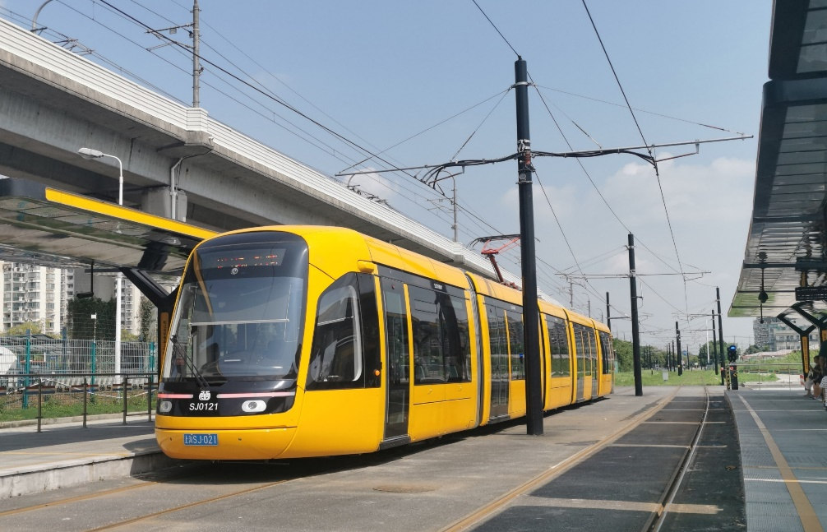 |  |  |  | 预留图片空间 |  |  |  | 预留图片空间 |  |  |  | 预留图片空间
Alstom Citadis（贴图试验）

松江有轨电车 Songjiang Tram |  |  | 首开：2018年 |  | 车辆编组：5模块 |  | 设计时速：70kph |  |  | 路权：半独立路权为主，独立路权和混用路权为辅
现代有轨电车（非上海地铁网络） |  |  | 最后开通：2019年 |  | 现役：1型30辆 |  | 受流方式：接触网DC750V |  |  | 信号及驾驶模式：泰雷兹，GOA1

 | 松江有轨电车 |  |  | 单一交路（T1线） |  |  | 单一交路（T2线，准环行） |  |  | /
 | 上海申凯公共交通运营管理有限公司 |  |  | 仓华路~新桥火车站 |  |  | 松江大学城~松江大学城 |  |  | /

蚕宝宝 | Alstom Citadis | / | M [注①] | C | Np | C | M | / | / | / | 上线 | 特殊性
 |  | SJ0101 | SJ010011 | SJ010022 | SJ010033 | SJ010042 | SJ010051 | / | / | / |  | 首列交付
 |  | SJ0102 | SJ010061 | SJ010072 | SJ010083 | SJ010092 | SJ010101 | / | / | /
 |  | SJ0103 | SJ010111 | SJ010122 | SJ010133 | SJ010142 | SJ010151 | / | / | /
 |  | SJ0105 | SJ010161 | SJ010172 | SJ010183 | SJ010192 | SJ010201 | / | / | /
 |  | SJ0106 | SJ010211 | SJ010222 | SJ010233 | SJ010242 | SJ010251 | / | / | /
 |  | SJ0107 | SJ010261 | SJ010272 | SJ010283 | SJ010292 | SJ010301 | / | / | /
 |  | SJ0108 | SJ010311 | SJ010322 | SJ010333 | SJ010342 | SJ010351 | / | / | /
 |  | SJ0109 | SJ010361 | SJ010372 | SJ010383 | SJ010392 | SJ010401 | / | / | /
 |  | SJ0110 | SJ010411 | SJ010422 | SJ010433 | SJ010442 | SJ010451 | / | / | /
 |  | SJ0111 | SJ010461 | SJ010472 | SJ010483 | SJ010492 | SJ010501 | / | / | /
 |  | SJ0112 | SJ010511 | SJ010522 | SJ010533 | SJ010542 | SJ010551 | / | / | /
 |  | SJ0115 | SJ010561 | SJ010572 | SJ010583 | SJ010592 | SJ010601 | / | / | /
 |  | SJ0116 | SJ010611 | SJ010622 | SJ010633 | SJ010642 | SJ010651 | / | / | /
 |  | SJ0117 | SJ010661 | SJ010672 | SJ010683 | SJ010692 | SJ010701 | / | / | /
 |  | SJ0118 | SJ010711 | SJ010722 | SJ010733 | SJ010742 | SJ010751 | / | / | /
 |  | SJ0119 | SJ010761 | SJ010772 | SJ010783 | SJ010792 | SJ010801 | / | / | /
 |  | SJ0120 | SJ010811 | SJ010822 | SJ010833 | SJ010842 | SJ010851 | / | / | /
 |  | SJ0121 | SJ010861 | SJ010872 | SJ010883 | SJ010892 | SJ010901 | / | / | /
 |  | SJ0122 | SJ010911 | SJ010922 | SJ010933 | SJ010942 | SJ010951 | / | / | /
 |  | SJ0123 | SJ010961 | SJ010972 | SJ010983 | SJ010992 | SJ011001 | / | / | /
 |  | SJ0125 | SJ011011 | SJ011022 | SJ011033 | SJ011042 | SJ011051 | / | / | /
 |  | SJ0126 | SJ011061 | SJ011072 | SJ011083 | SJ011092 | SJ011101 | / | / | /
 |  | SJ0127 | SJ011111 | SJ011122 | SJ011133 | SJ011142 | SJ011151 | / | / | /
 |  | SJ0128 | SJ011161 | SJ011172 | SJ011183 | SJ011192 | SJ011201 | / | / | /
 |  | SJ0129 | SJ011211 | SJ011222 | SJ011233 | SJ011242 | SJ011251 | / | / | /
 |  | SJ0130 | SJ011261 | SJ011272 | SJ011283 | SJ011292 | SJ011301 | / | / | /
 |  | SJ0131 | SJ011311 | SJ011322 | SJ011333 | SJ011342 | SJ011351 | / | / | /
 |  | SJ0132 | SJ011361 | SJ011372 | SJ011383 | SJ011392 | SJ011401 | / | / | /
 |  | SJ0133 | SJ011411 | SJ011422 | SJ011433 | SJ011442 | SJ011451 | / | / | /
 |  | SJ0135 | SJ011461 | SJ011472 | SJ011483 | SJ011492 | SJ011501 | / | / | /

注释 Tips

1、本表“松江有轨电车 Songjiang Tram”中车厢类型按如下标准分类。
C：悬浮模块 |  | M：带司机室的动车模块 |  |  | NP：带受电弓的拖车模块 |  |  | / |  |  | /

